Lisez-moi
Socle des indicateurs socio-démographiques 2022 - Communes

Réalisation : Département Connaissance territoriale - Service Géomatique et Connaissance du Territoire - Direction Urbanisme et Territoires

(source : Insee)

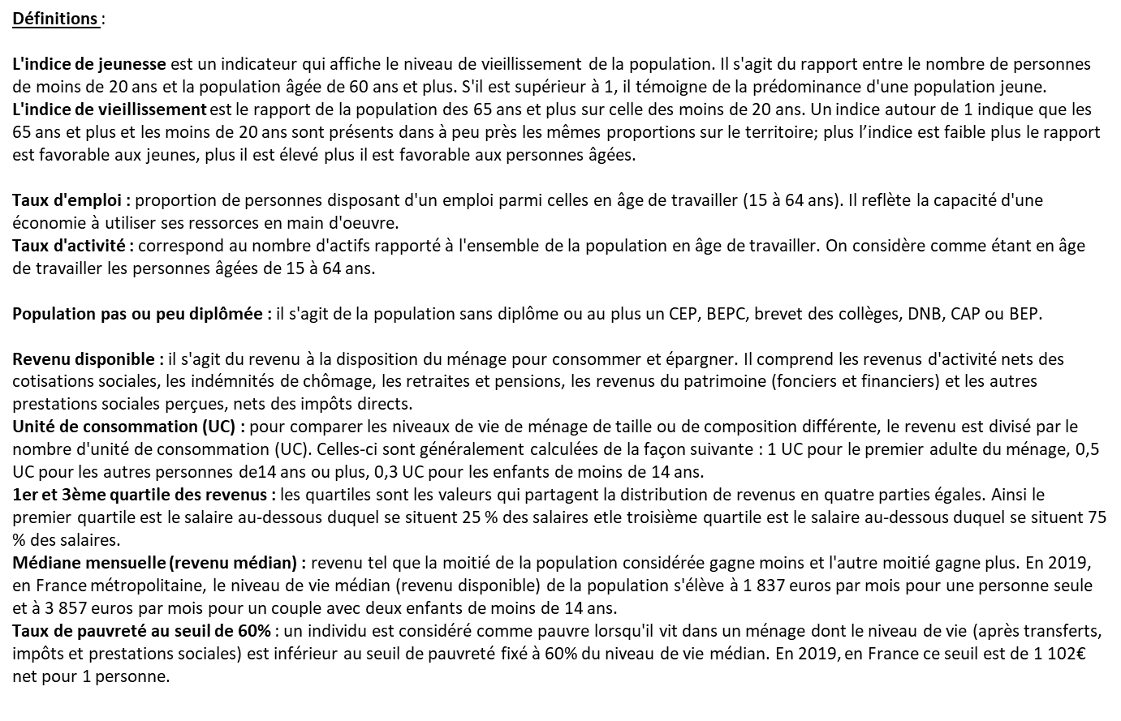

Liens vers les définitions de l'Insee

Pour aller plus loin, accès aux bases brutes :

Thèmes | Liens des données à l'IRIS | Liens des données à la commune
Évolution et structure de la population | base-ic-evol-struct-pop-2022 | base-cc-evol-struct-pop-2022
Couples – Familles – Ménages | base-ic-couples-familles-menages-2022 | base-cc-couples-familles-menages-2022
Logements | base-ic-logement-2022 | base-cc-logements-2022
Diplômes – Formation | base-ic-diplomes-formation-2022 | base-cc-diplomes-formation-2022
Population active – Emploi – Chômage | base-ic-activite-residents-2022 | base-cc-emploi-pop-active-2022
Revenus | base-td-filo-disp-iris-2021 | indic-struct-distrib-revenu-2021-COMMUNES

